ISO CHUNG
THỐNG NHẤT ISO CHUNG
DỰ ÁN: KHU DÂN CƯ, ĐÔ THỊ TÂN PHÚ HƯNG
 | Hạng mục | Nội dung | Ghi chú
I | Tính toán
1 | Tải trọng | Lấy theo file mẫu
2 | Sơ đồ | Lấy theo file mẫu
3 | Gió | - Đối với các căn liền kề nằm giữa: Gió ngang nhà chỉ lấy gió đẩy c=+0.8, Gió dọc nhà lấy như bình thường - Các căn còn lại tính gió bình thường
4 | Thiết kế móng | - SCT cọc lấy theo file mẫu (Excel) - Phản lực cọc (COMB1,…, COMB5) in trong Safe - Thiết kế đài cọc lấy theo file mẫu (Excel) - Thiết kế dầm móng: in thép dầm móng trong Safe
5 | Thiết kế cột | - Tính cho tất cả các cột, từ Tầng 2 đến Tầng mái (Lấy theo file mẫu Excel) - Hệ số an toàn tối thiểu 1.2 | 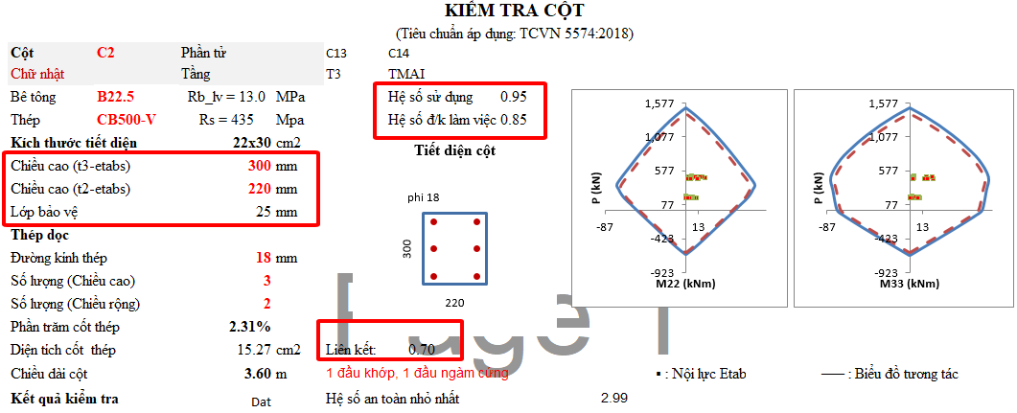
6 | Thiết kế dầm | - Tính cho tất cả các tầng, từ Tầng 2 đến Tầng mái, in thép dầm trong Etabs - Hệ số an toàn tối thiểu cho thép lớp trên 1.15 - Hệ số an toàn tối thiểu cho thép lớp dưới 1.2 - Đối với dầm nhịp lớn (L>=5.5m), hệ số an toàn tối thiểu cho thép lớp dưới 1.3 | 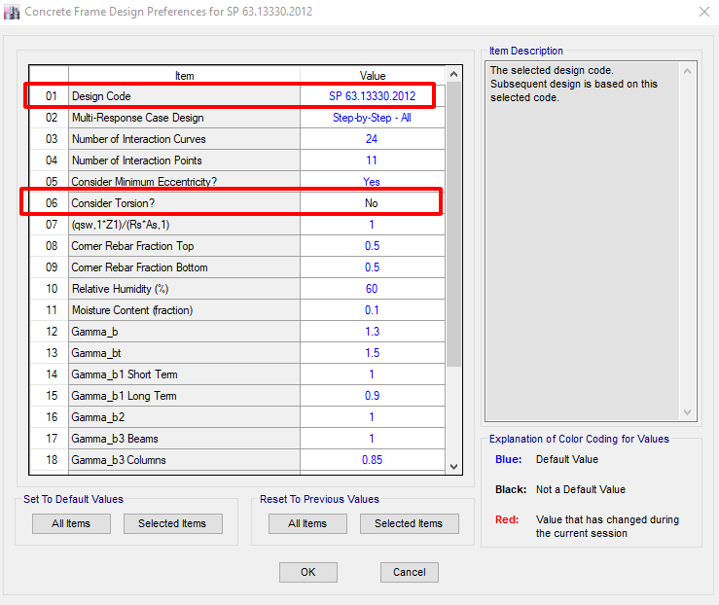 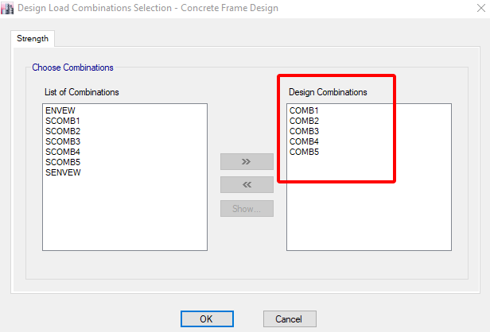
7 | Thiết kế sàn | - Thiết kế sàn với COMB1 - Tính cho sàn Tầng 2, in thép sàn trong Etabs - Hệ số an toàn tối thiểu cho thép lớp trên 1.15 - Hệ số an toàn tối thiểu cho thép lớp dưới 1.2 - Đối với ô sàn nhịp lớn (Lngắn>=5m), hệ số an toàn tối thiểu cho thép lớp dưới 1.3 | 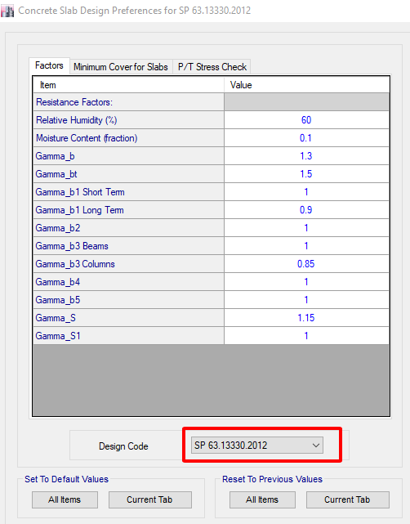 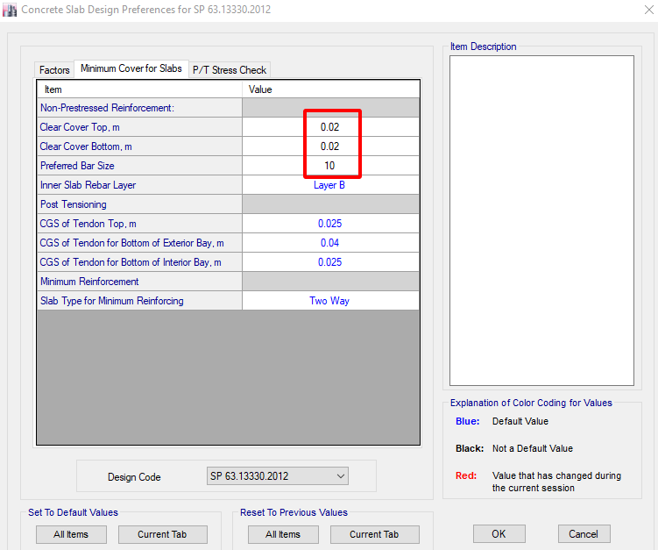

II | Bản vẽ
1 | Móng | Tách móng cho từng căn
2 | Cột | Tiết diện cột lựa chọn: 22x22, 22x30, 22x40, 22x50, 22x60;
3 | Dầm | Dầm chính: - Nhịp L=< 5.4m : 22x35, - Nhịp 6.5m >=L> 5.5m :22x40; 22x45 Dầm phụ: 22x35, 15x35 -Kết hợp với mặt đứng Kiến trúc
4 | Sàn | - Nhịp L=< 3.5m : dày 100 - Nhịp 5>L> 3.5m : dày 120
5
6
III. CHI TIẾT
1 | Cột | Bố trí theo tính toán, đường kính thép tối thiểu D16, tối đa D22, thép đai D6.
2 | Dầm | Bố trí theo tính toán, đường kính thép tối thiểu D16, tối đa D22, dầm phụ và dầm nhịp ngắn chỉ để D16
 |  | Thể hiện dầm phụ vào trong mặt cắt dọc dầm nếu có
 |  | Thép dầm cấu tạo chỉ đặt D16
 |  | Các tầng có MBKC giống nhau => bố trí thép giống nhau
 |  | 1 số dầm mặt đứng cần kết hợp làm lanh tô: khoảng cách giữa đáy dầm và mặt trên lanh tô nhỏ hơn 150mm, còn không thì tách lanh tô và dầm ra
3 | Sàn | - Bố trí theo tính toán, đường kính thép tối thiểu D10 - Cắt thép lớp trên - Ô sàn nhỏ: bố trí thép lớp trên, lớp dưới chạy suốt - Các tầng có MBKC giống nhau, bố trí thép giống nhau

